圖表索引
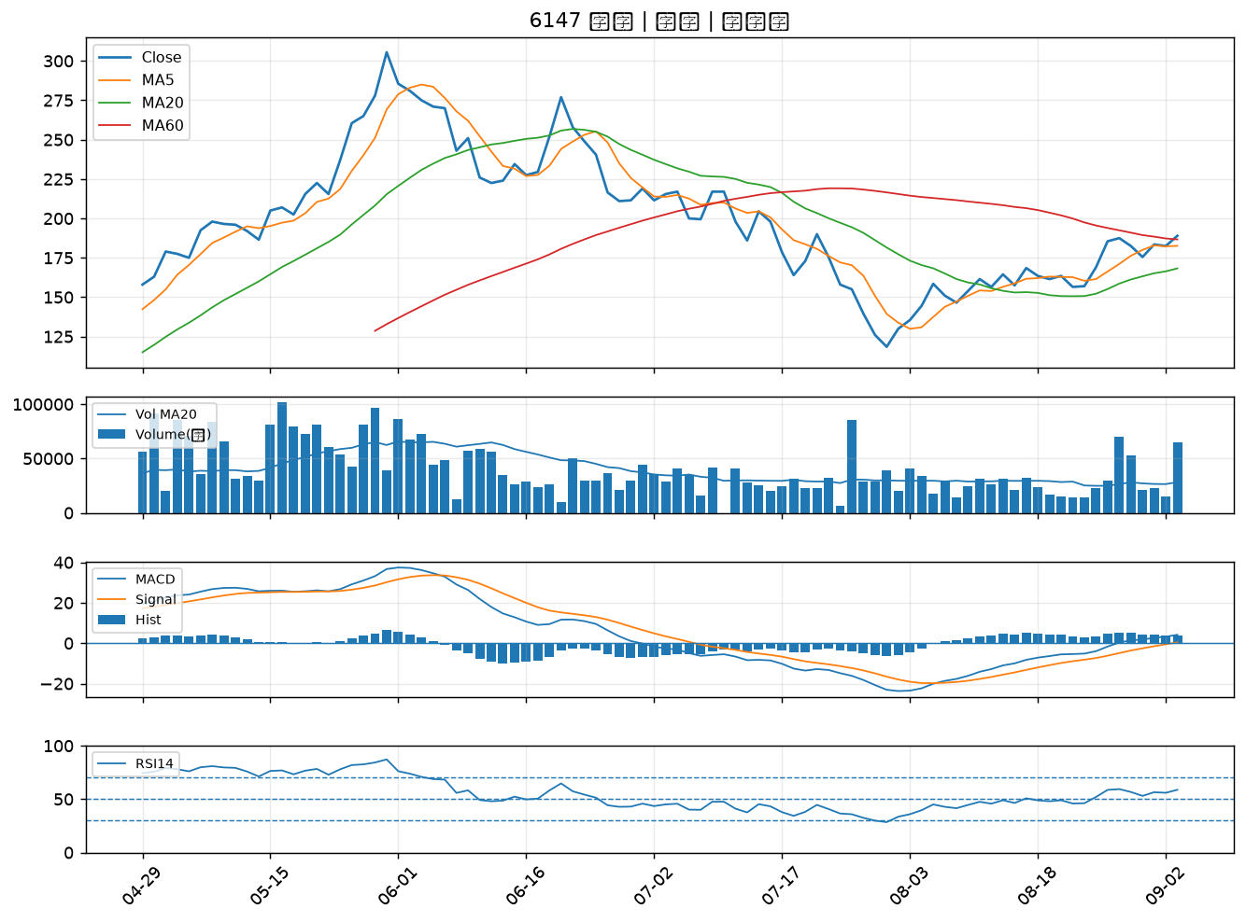
股票代號 | 股票名稱 | 市場 | 買進觀察分級 | 主力突破分數 | 圖表路徑
2889 | 國票金 | 上市 | A級 | 6 | output/charts/20260903/2889_國票金.png
2905 | 三商 | 上市 | A級 | 4 | output/charts/20260903/2905_三商.png
5880 | 合庫金 | 上市 | A級 | 4 | output/charts/20260903/5880_合庫金.png
5876 | 上海商銀 | 上市 | A級 | 4 | output/charts/20260903/5876_上海商銀.png
4510 | 高鋒 | 上櫃 | A級 | 4 | output/charts/20260903/4510_高鋒.png
1440 | 南紡 | 上市 | A級 | 4 | output/charts/20260903/1440_南紡.png
2884 | 玉山金 | 上市 | B級 | 6 | output/charts/20260903/2884_玉山金.png
2801 | 彰銀 | 上市 | B級 | 6 | output/charts/20260903/2801_彰銀.png
6122 | 擎邦 | 上櫃 | B級 | 6 | output/charts/20260903/6122_擎邦.png
2897 | 王道銀行 | 上市 | B級 | 5 | output/charts/20260903/2897_王道銀行.png
2820 | 華票 | 上市 | B級 | 5 | output/charts/20260903/2820_華票.png
2836 | 高雄銀 | 上市 | B級 | 5 | output/charts/20260903/2836_高雄銀.png
2412 | 中華電 | 上市 | B級 | 4 | output/charts/20260903/2412_中華電.png
2498 | 宏達電 | 上市 | B級 | 4 | output/charts/20260903/2498_宏達電.png
2855 | 統一證 | 上市 | B級 | 4 | output/charts/20260903/2855_統一證.png
6272 | 驊陞 | 上市 | B級 | 4 | output/charts/20260903/6272_驊陞.png
2464 | 盟立 | 上市 | B級 | 3 | output/charts/20260903/2464_盟立.png
6291 | 沛亨 | 上櫃 | B級 | 3 | output/charts/20260903/6291_沛亨.png
2838 | 聯邦銀 | 上市 | B級 | 3 | output/charts/20260903/2838_聯邦銀.png
2892 | 第一金 | 上市 | B級 | 3 | output/charts/20260903/2892_第一金.png
2419 | 仲琦 | 上市 | B級 | 3 | output/charts/20260903/2419_仲琦.png
6442 | 光聖 | 上市 | B級 | 3 | output/charts/20260903/6442_光聖.png
5285 | 界霖 | 上市 | B級 | 3 | output/charts/20260903/5285_界霖.png
2434 | 統懋 | 上市 | B級 | 3 | output/charts/20260903/2434_統懋.png
3693 | 營邦 | 上櫃 | B級 | 3 | output/charts/20260903/3693_營邦.png
6486 | 互動 | 上櫃 | B級 | 3 | output/charts/20260903/6486_互動.png
1595 | 川寶 | 上櫃 | B級 | 3 | output/charts/20260903/1595_川寶.png
3023 | 信邦 | 上市 | B級 | 3 | output/charts/20260903/3023_信邦.png
2481 | 強茂 | 上市 | B級 | 2 | output/charts/20260903/2481_強茂.png
6147 | 頎邦 | 上櫃 | B級 | 2 | output/charts/20260903/6147_頎邦.png

2889 國票金｜A級
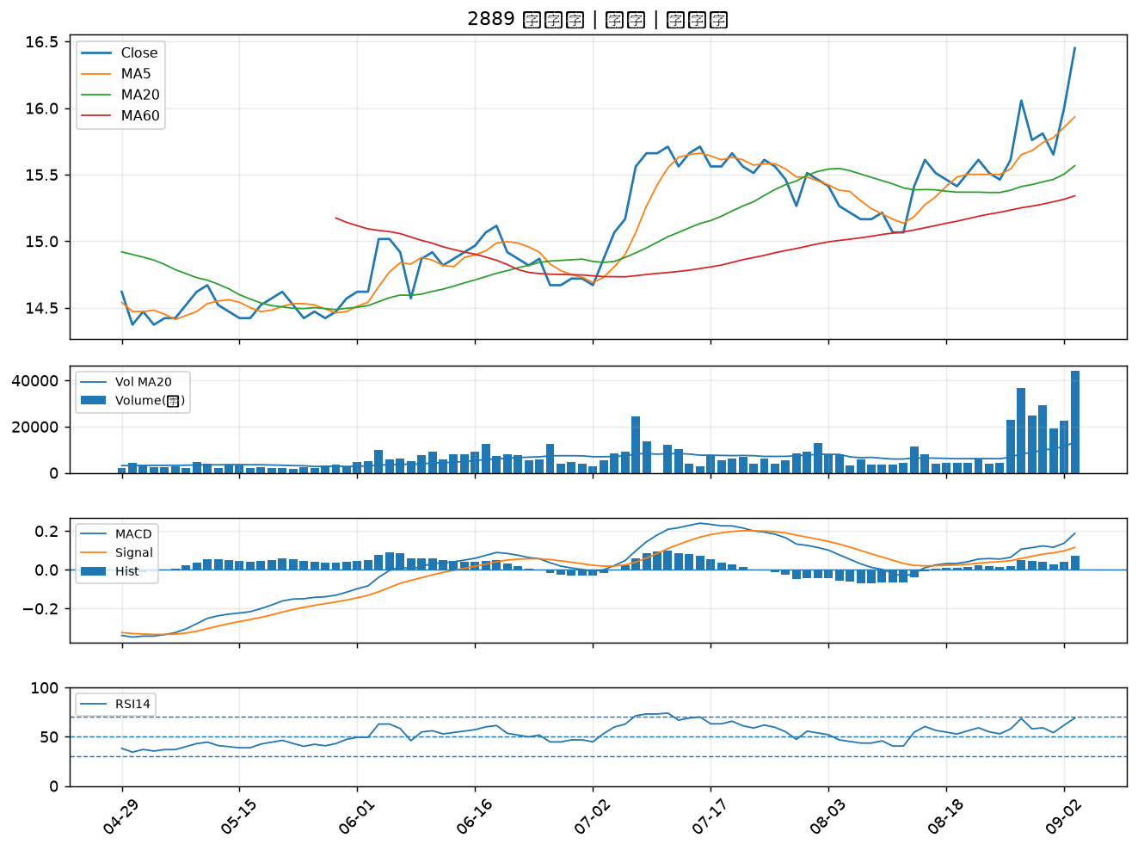

2905 三商｜A級
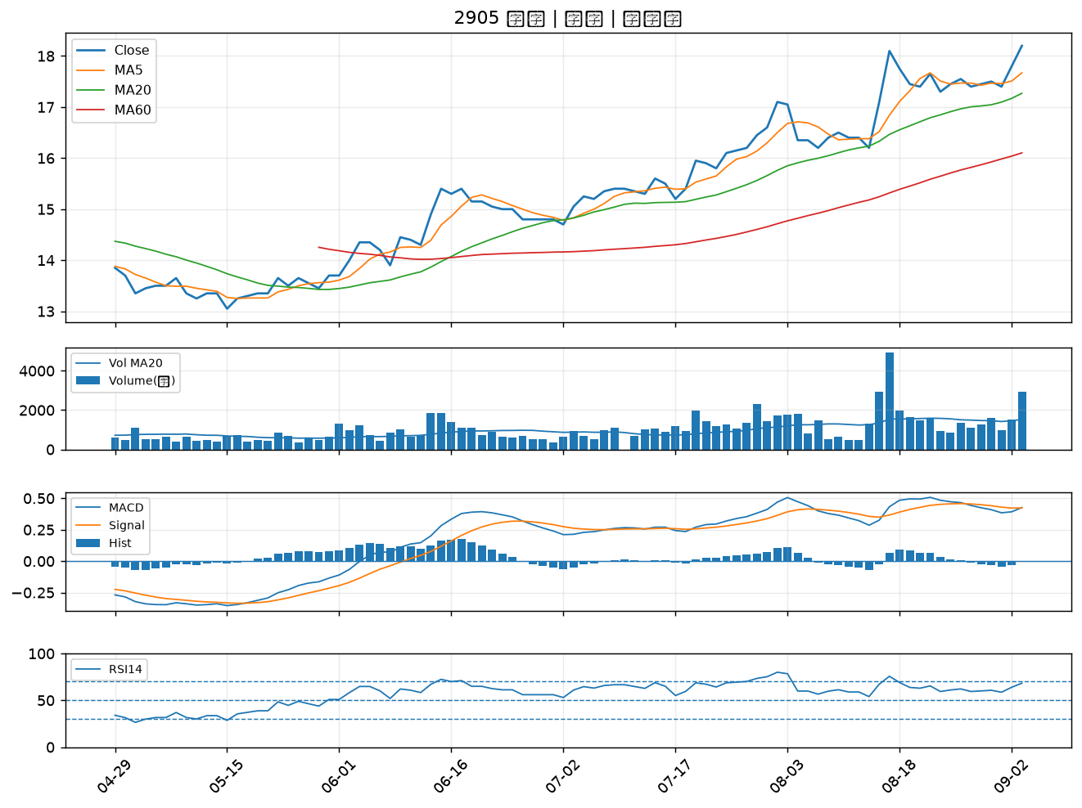

5880 合庫金｜A級
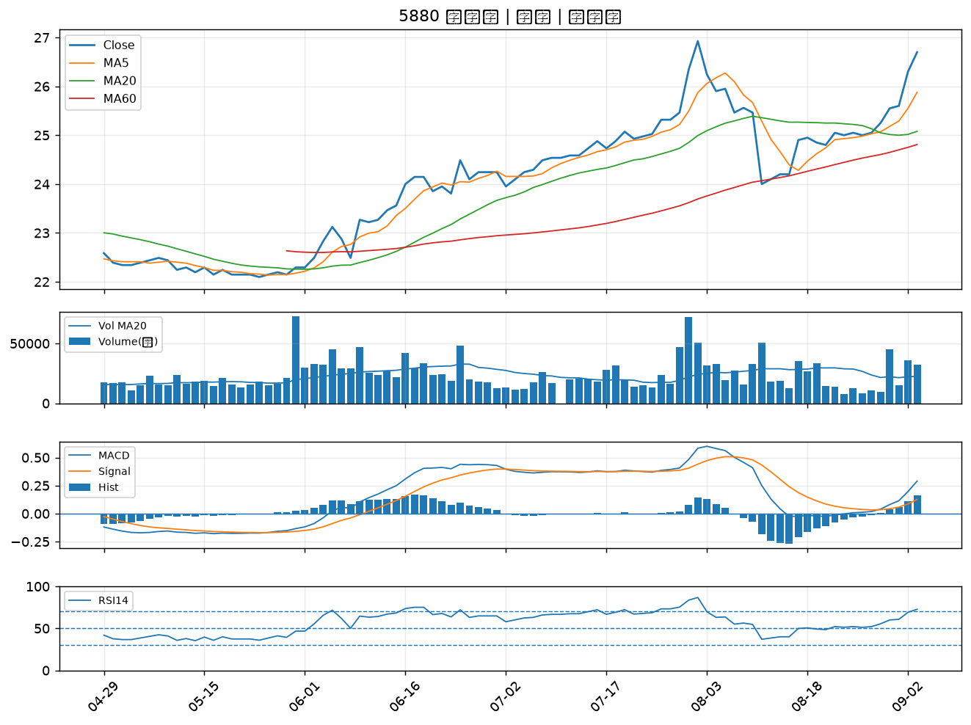

5876 上海商銀｜A級
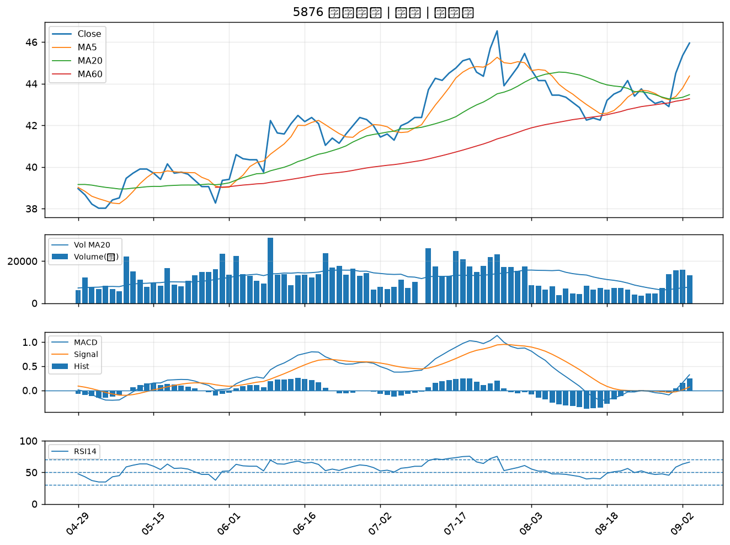

4510 高鋒｜A級
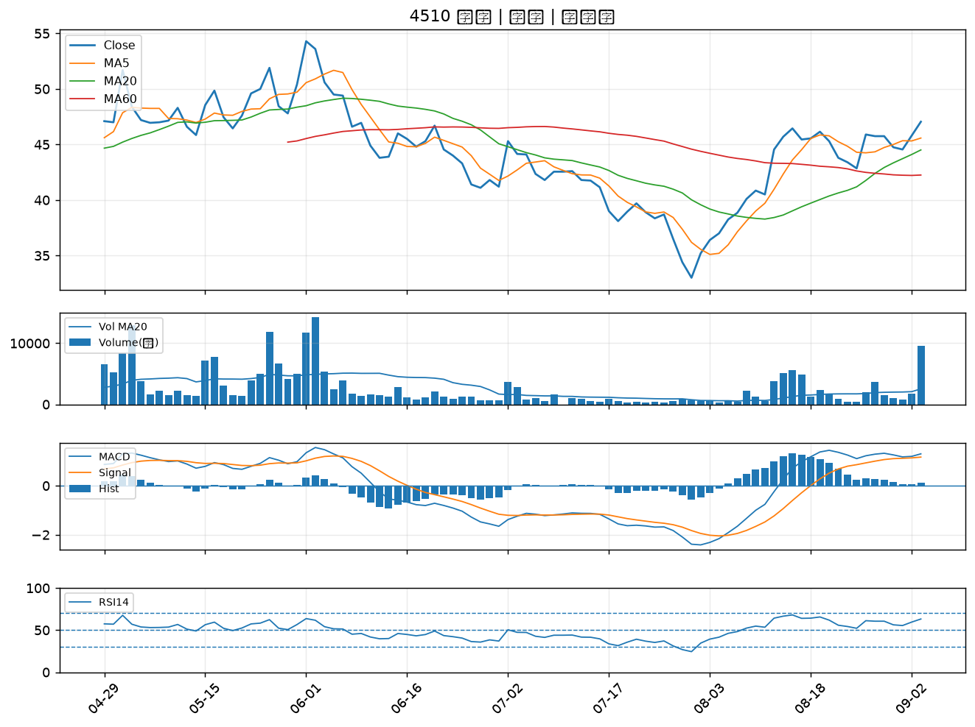

1440 南紡｜A級
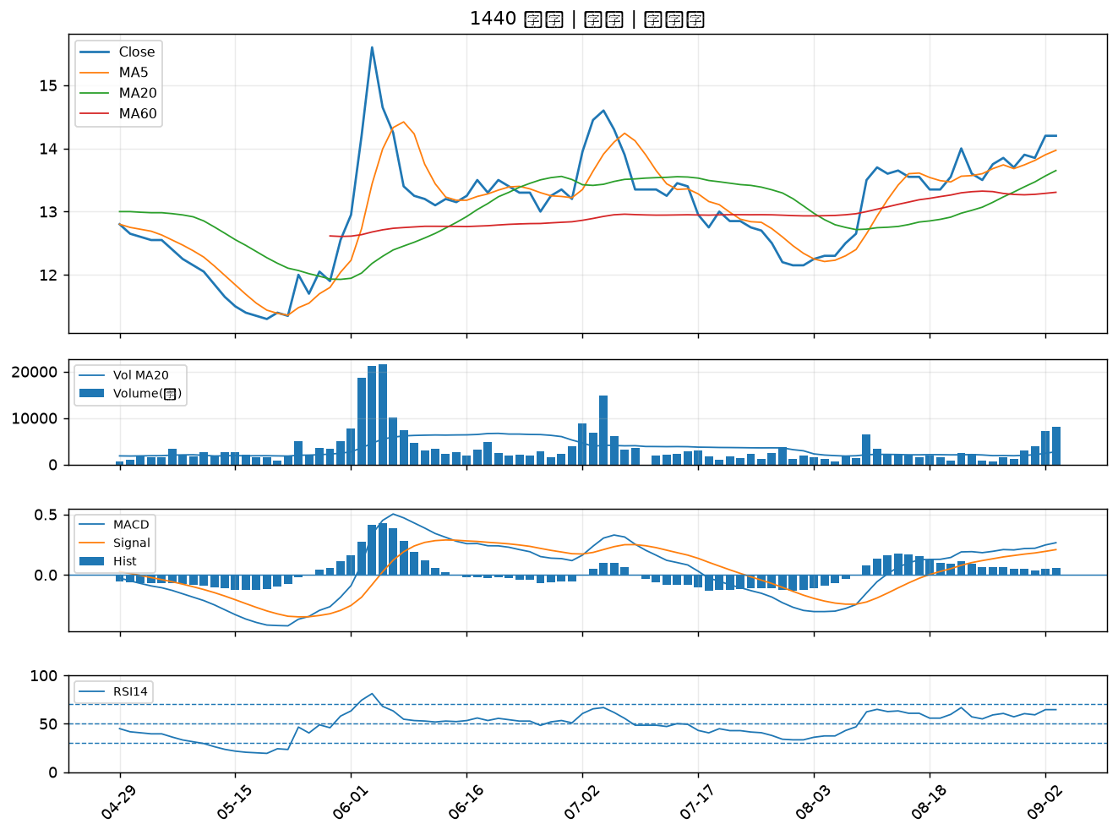

2884 玉山金｜B級
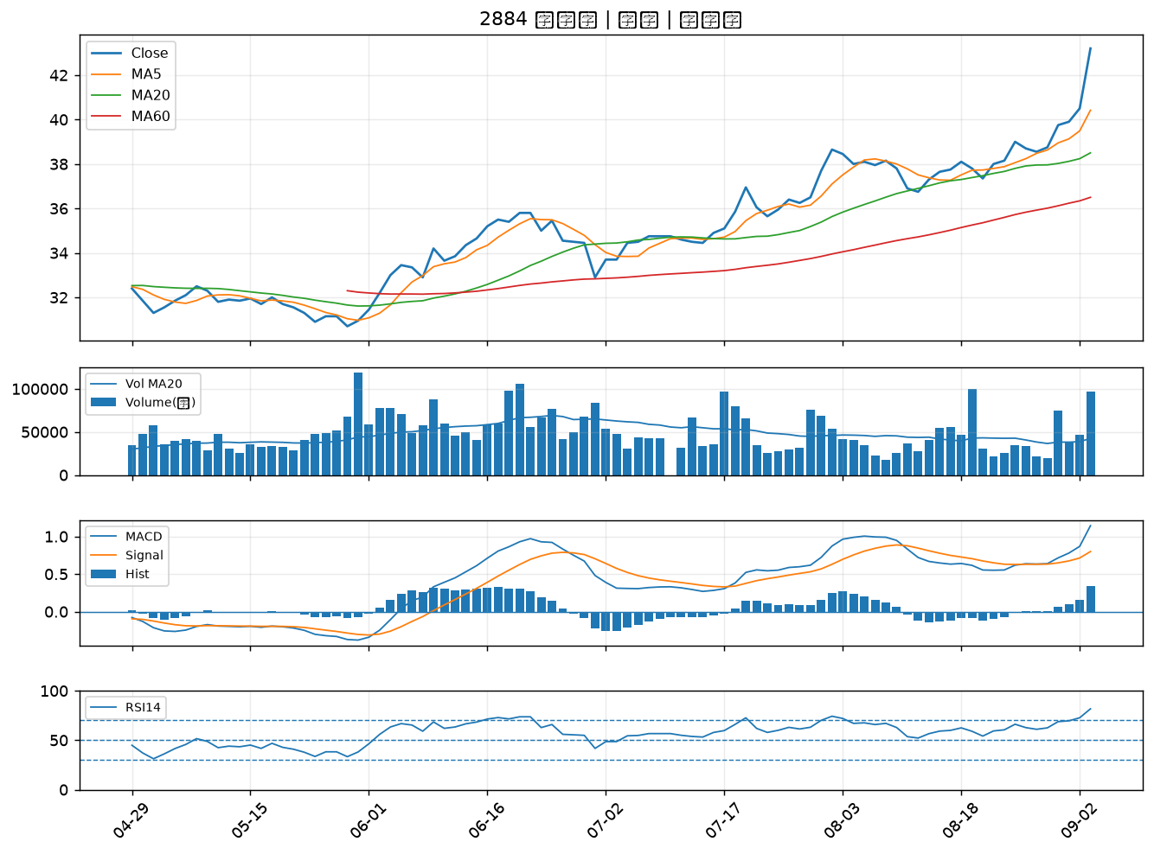

2801 彰銀｜B級
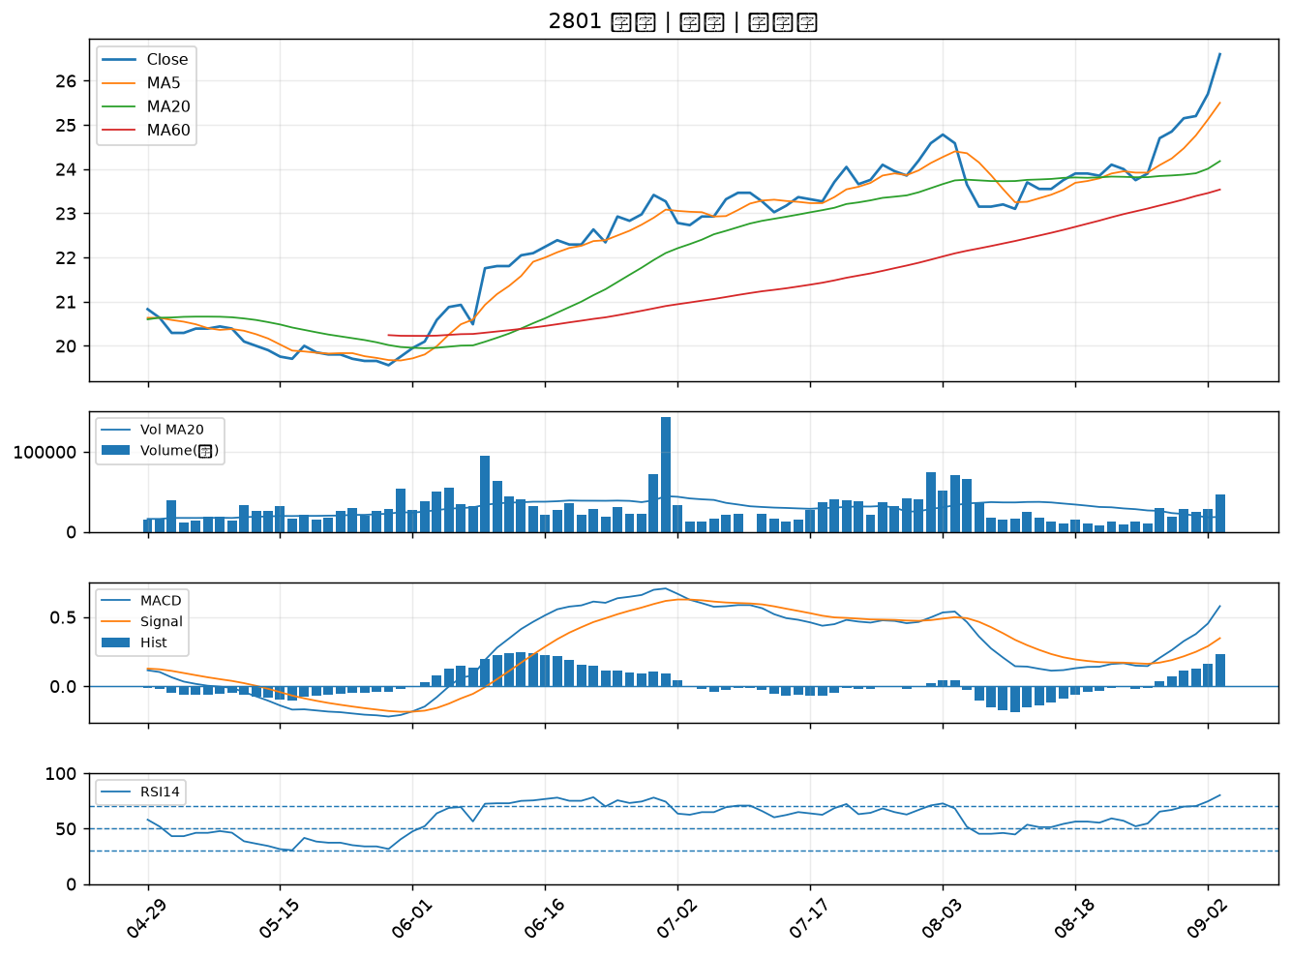

6122 擎邦｜B級
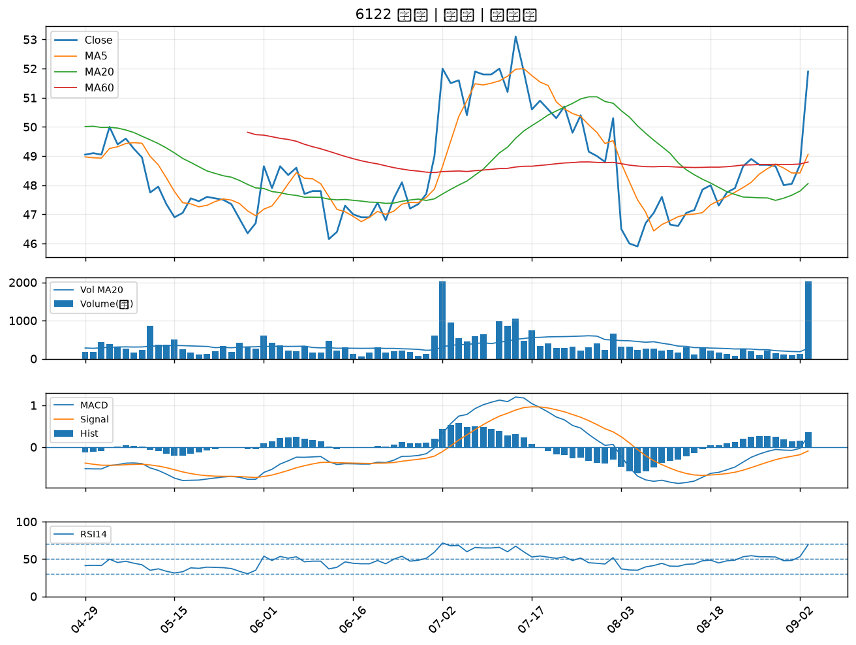

2897 王道銀行｜B級
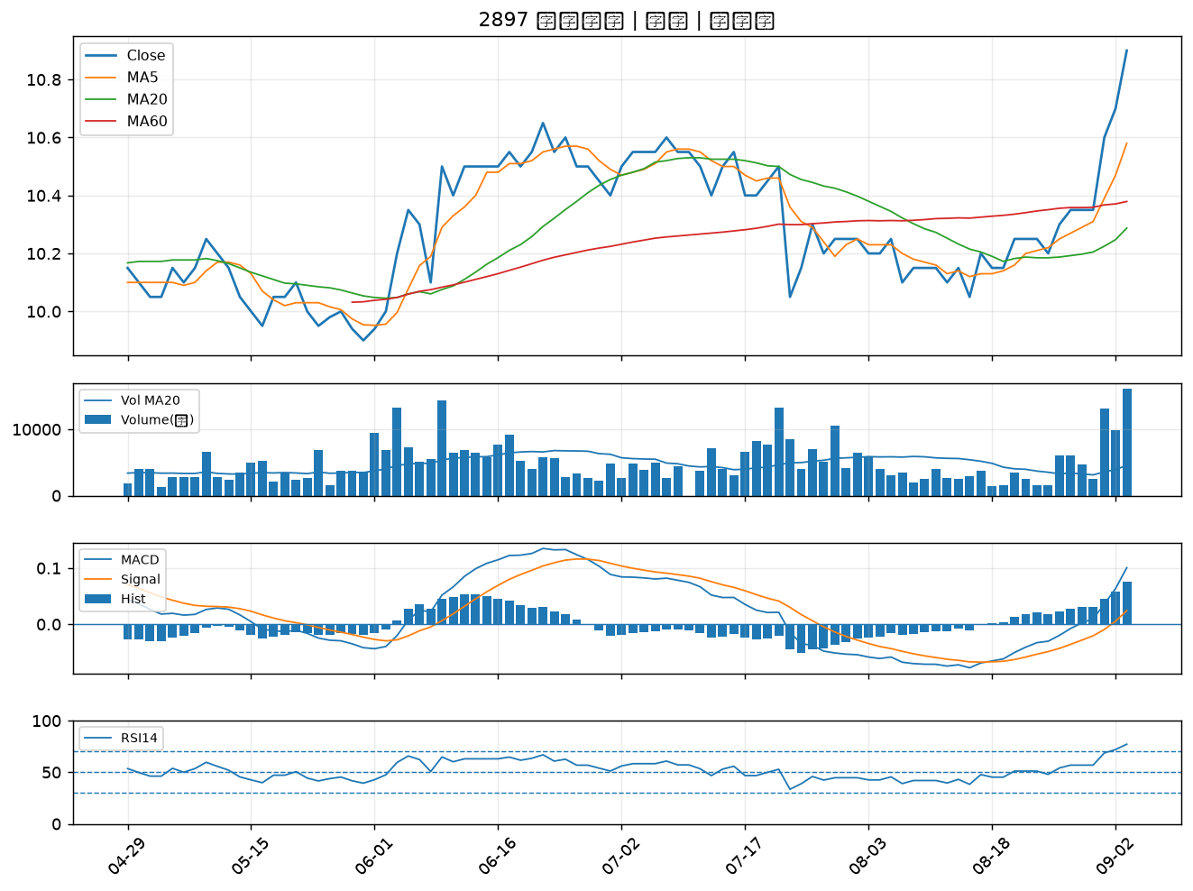

2820 華票｜B級
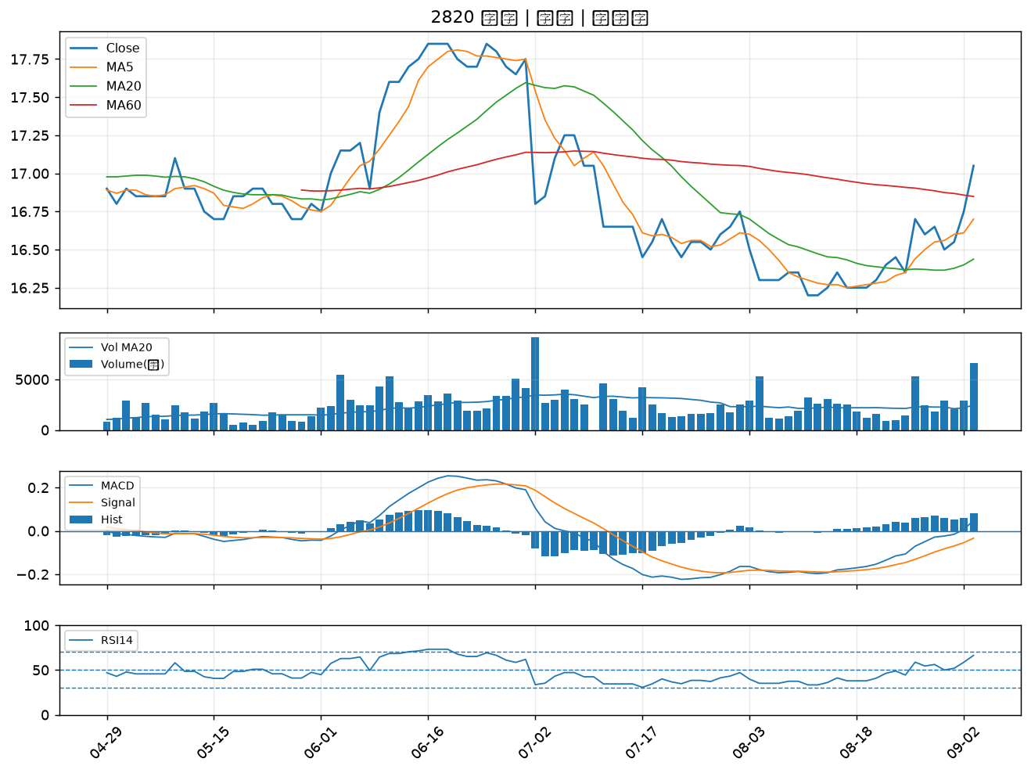

2836 高雄銀｜B級
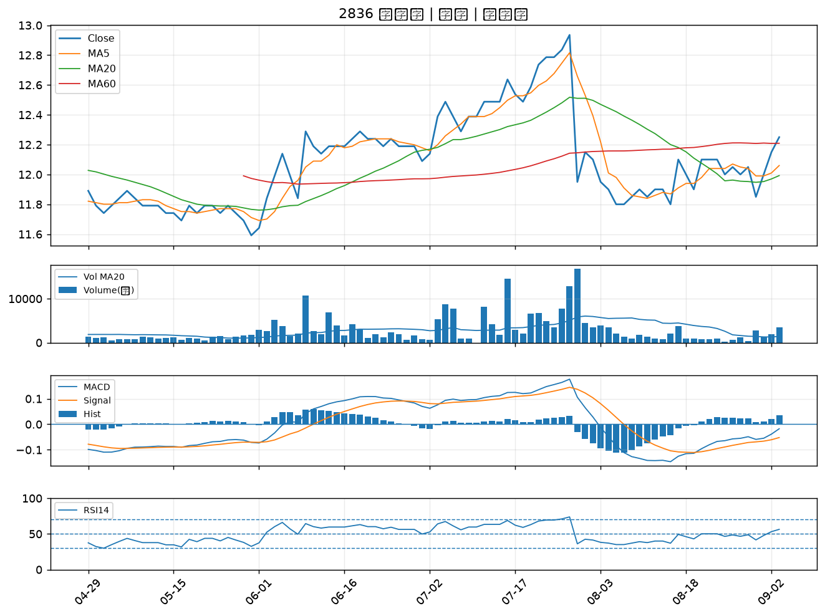

2412 中華電｜B級
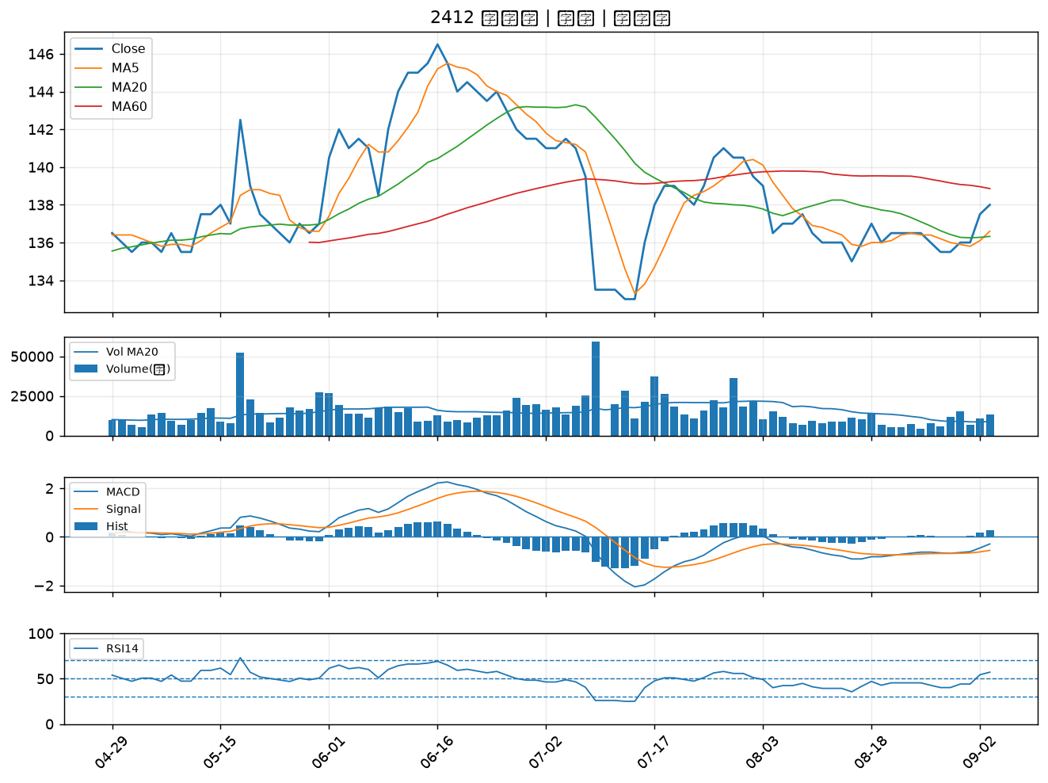

2498 宏達電｜B級
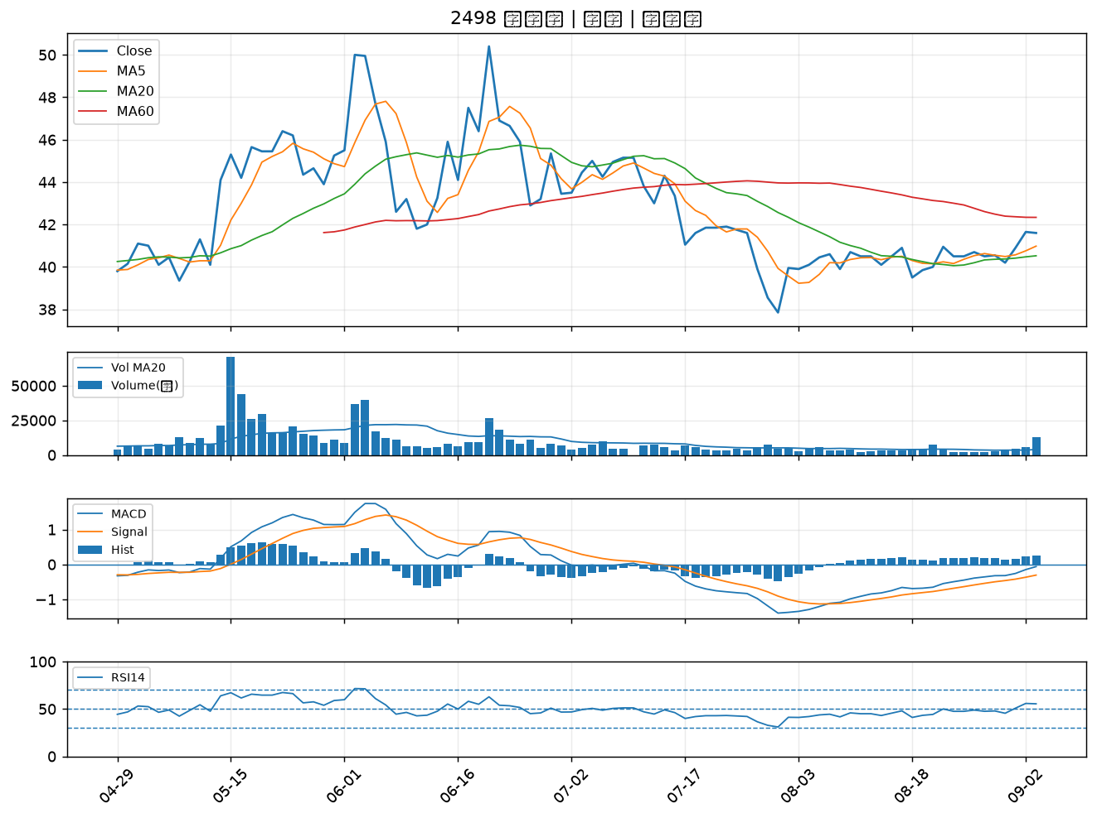

2855 統一證｜B級
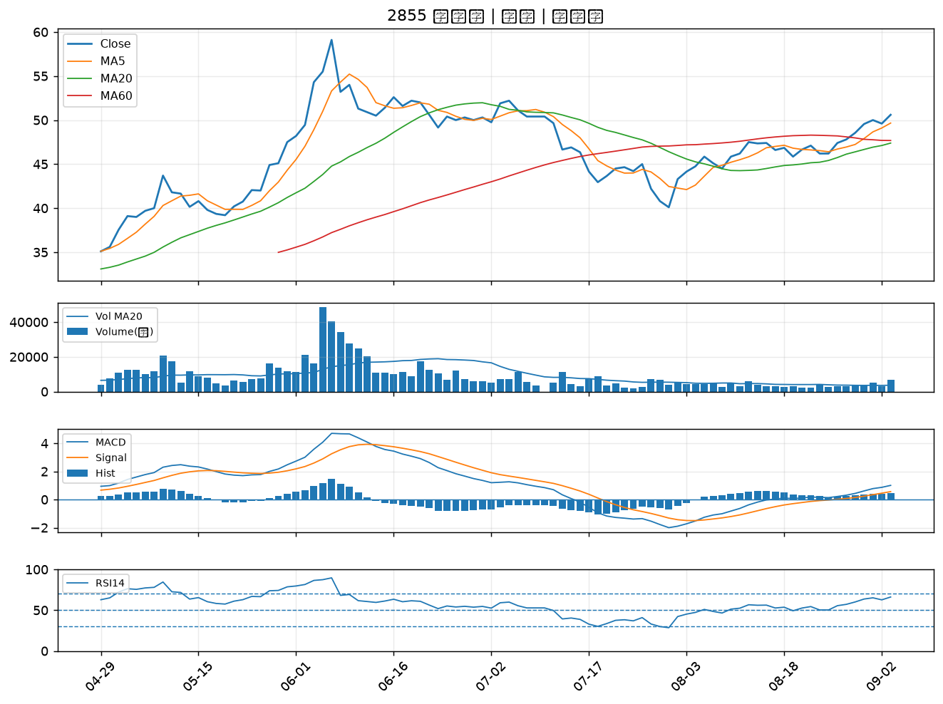

6272 驊陞｜B級
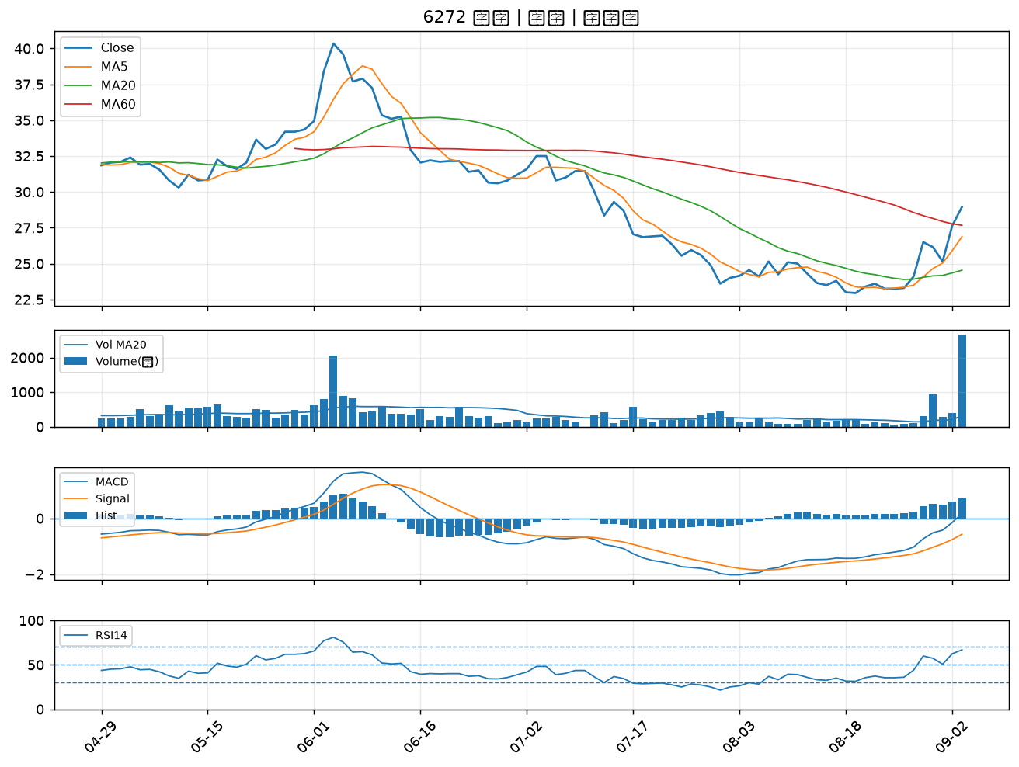

2464 盟立｜B級
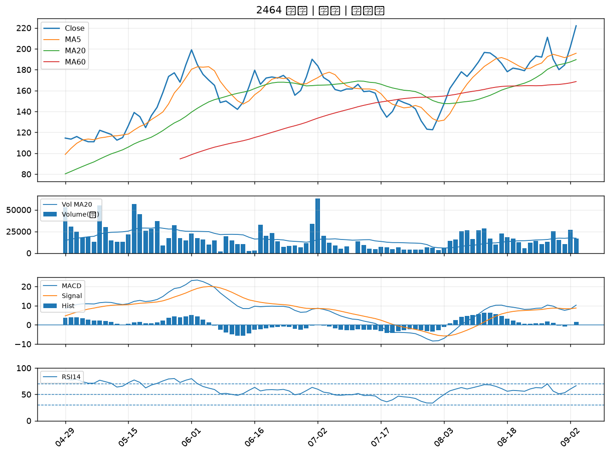

6291 沛亨｜B級
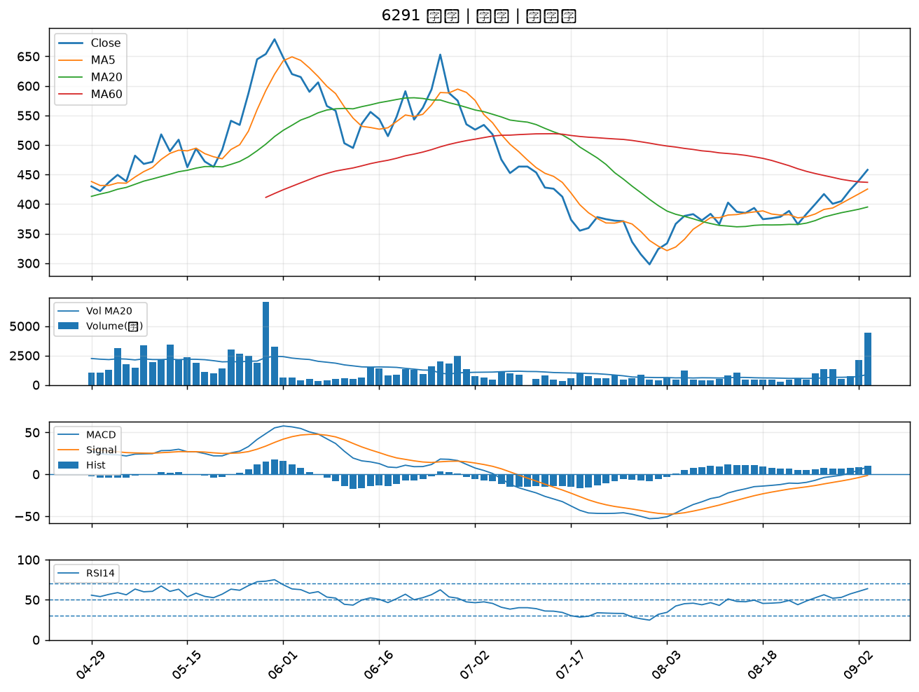

2838 聯邦銀｜B級
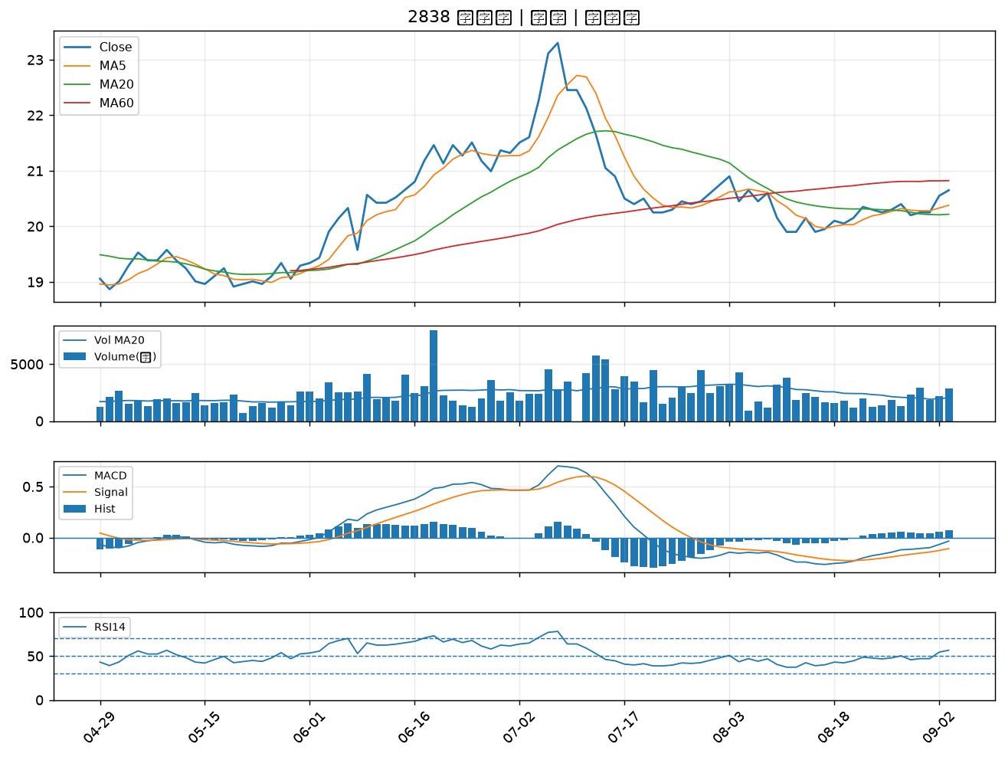

2892 第一金｜B級
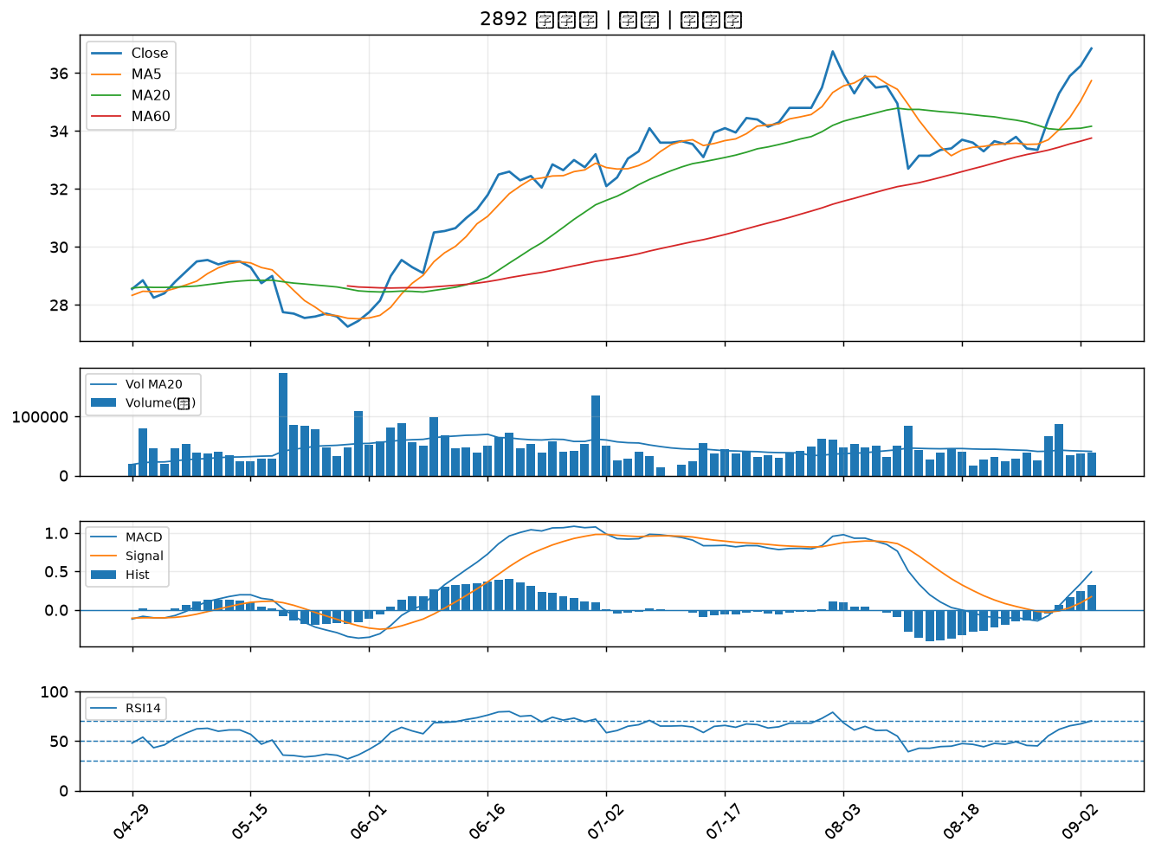

2419 仲琦｜B級
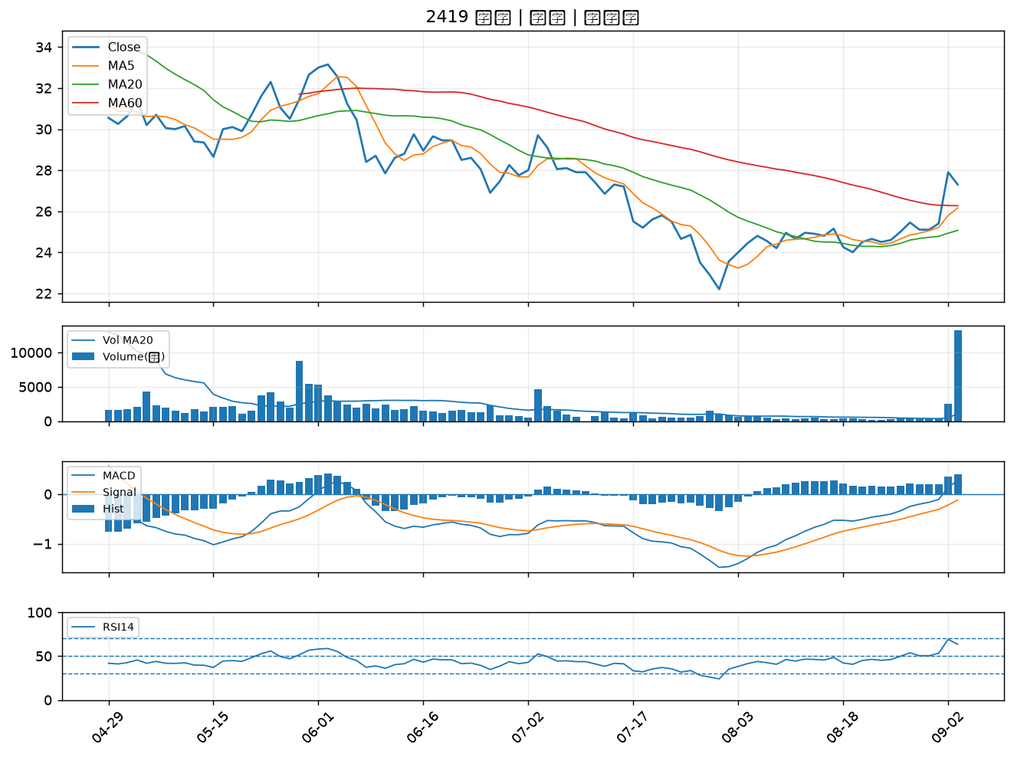

6442 光聖｜B級
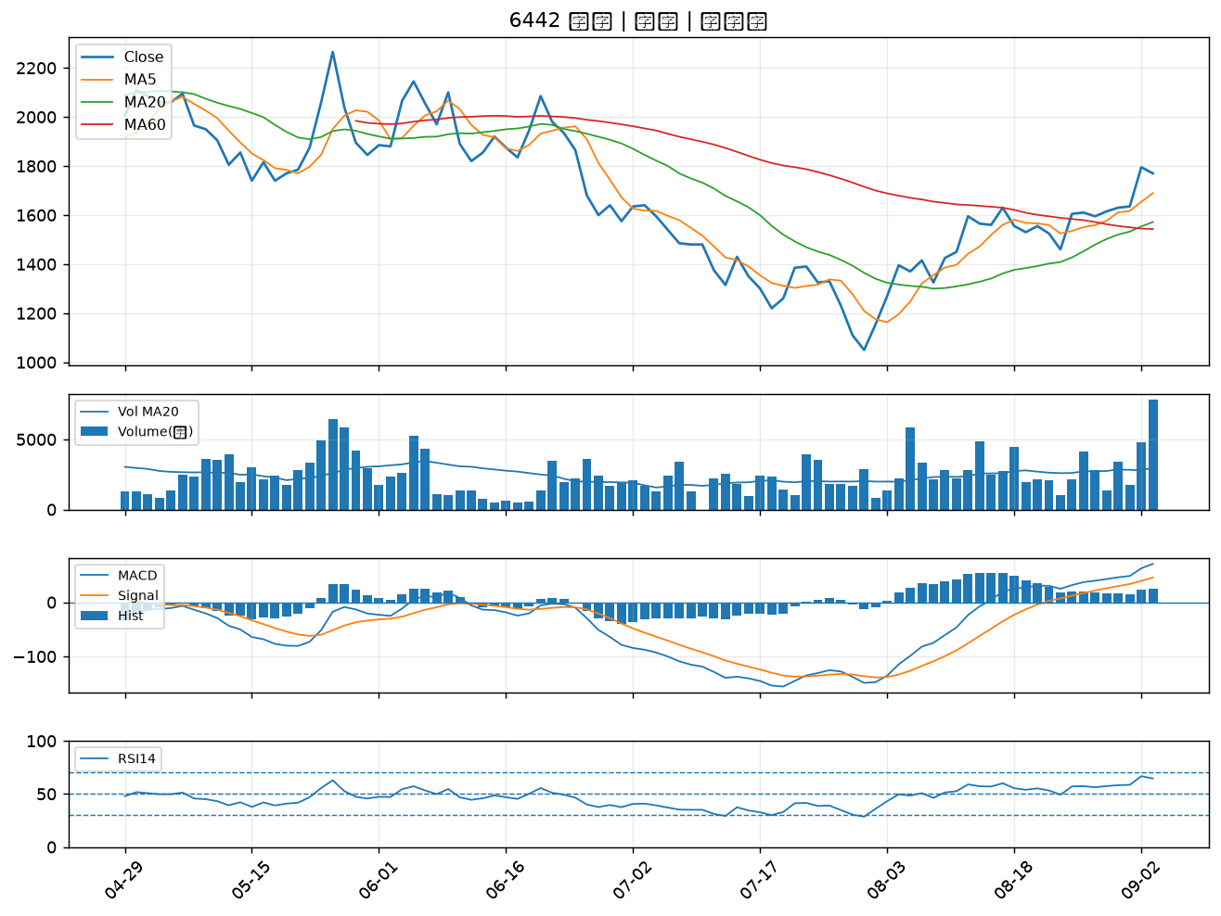

5285 界霖｜B級
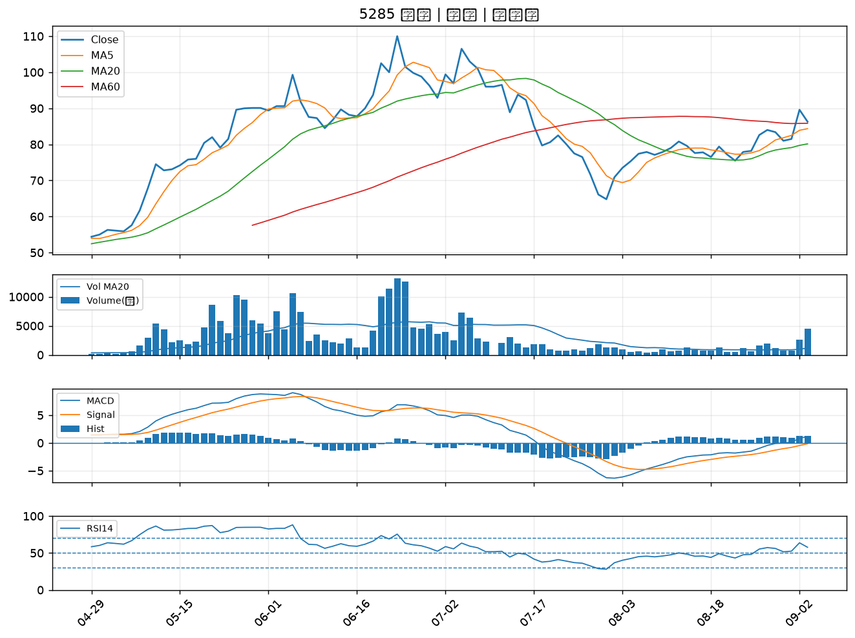

2434 統懋｜B級
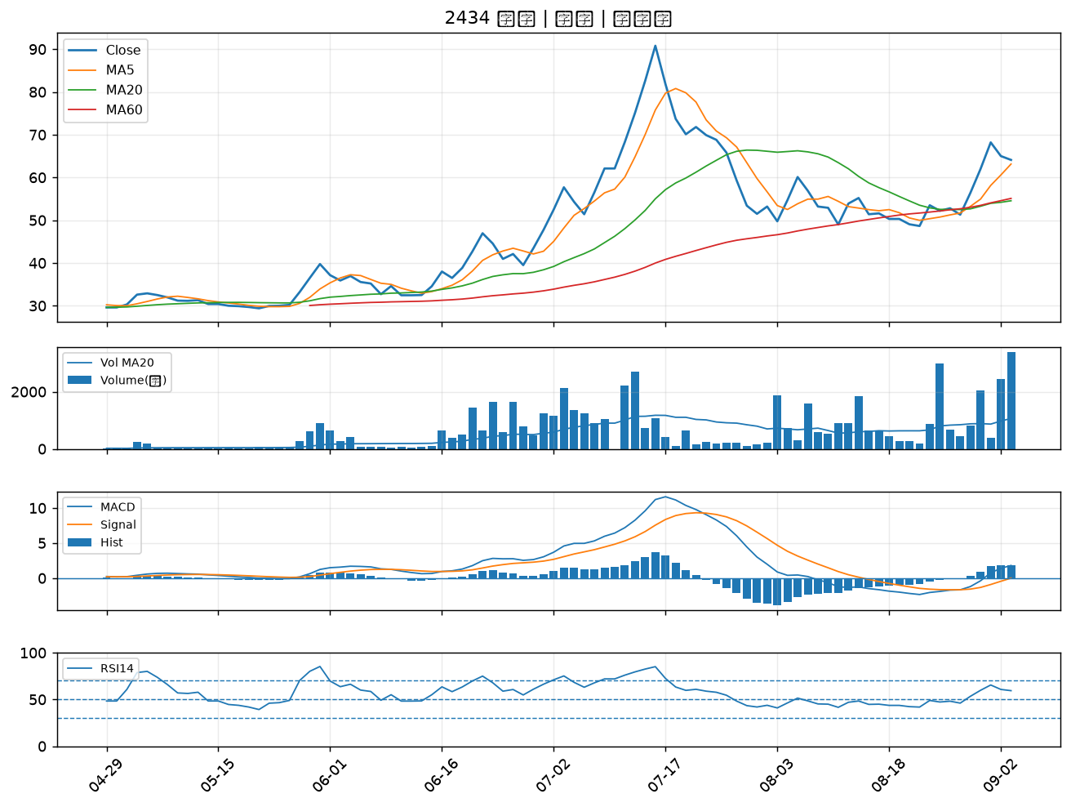

3693 營邦｜B級
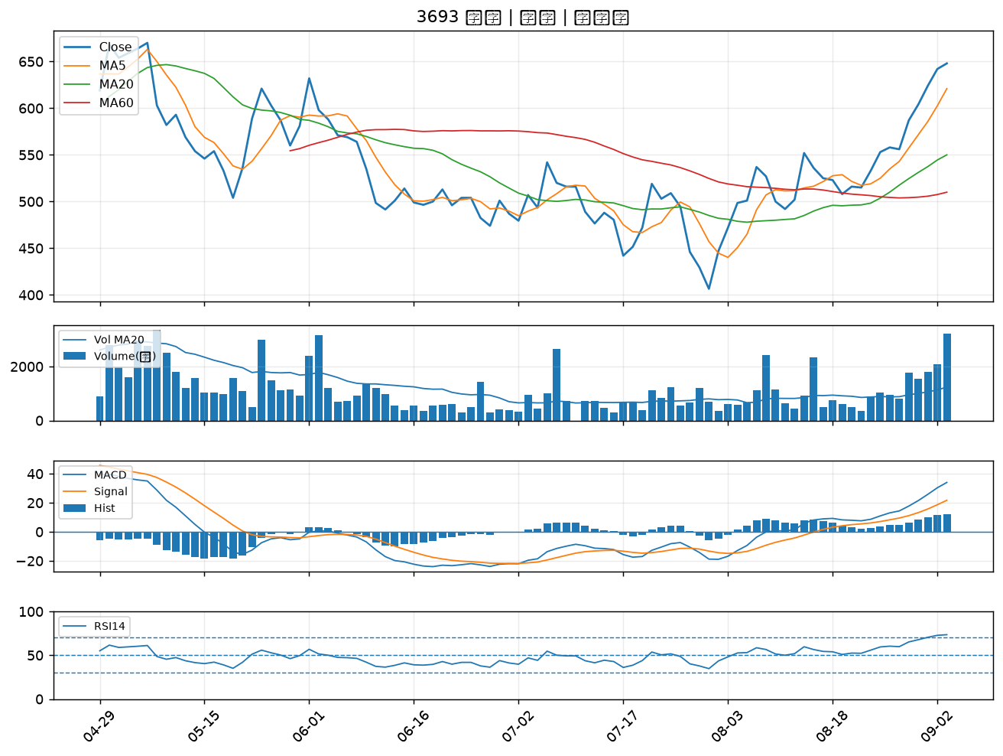

6486 互動｜B級
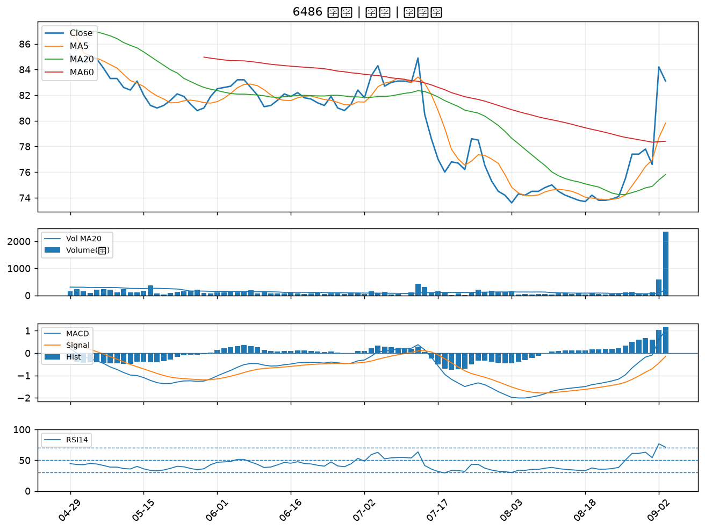

1595 川寶｜B級
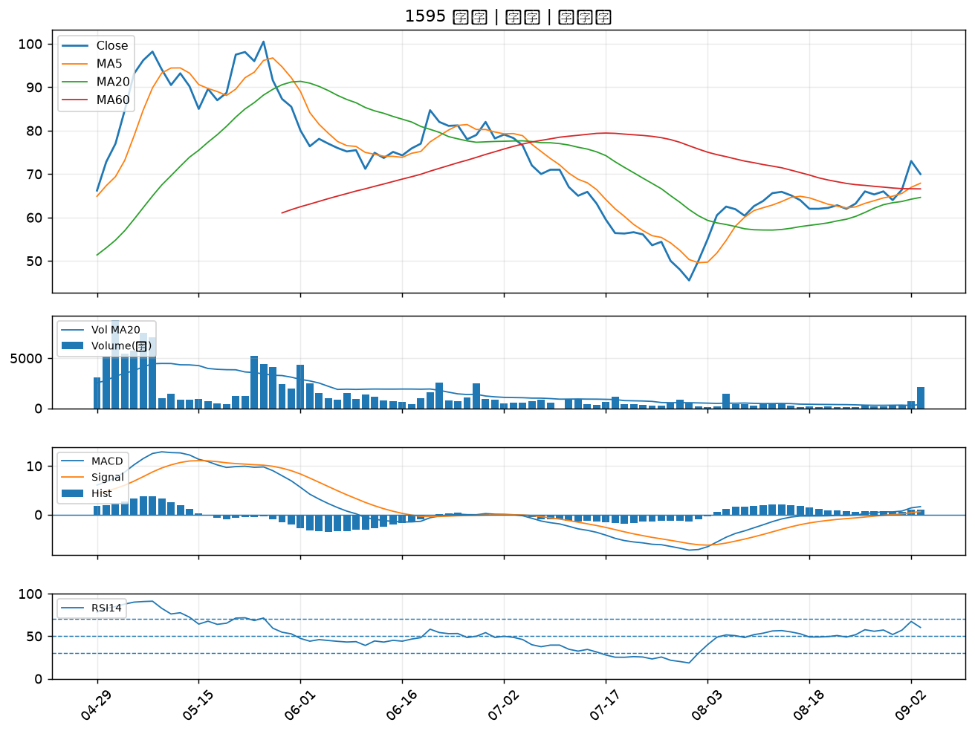

3023 信邦｜B級
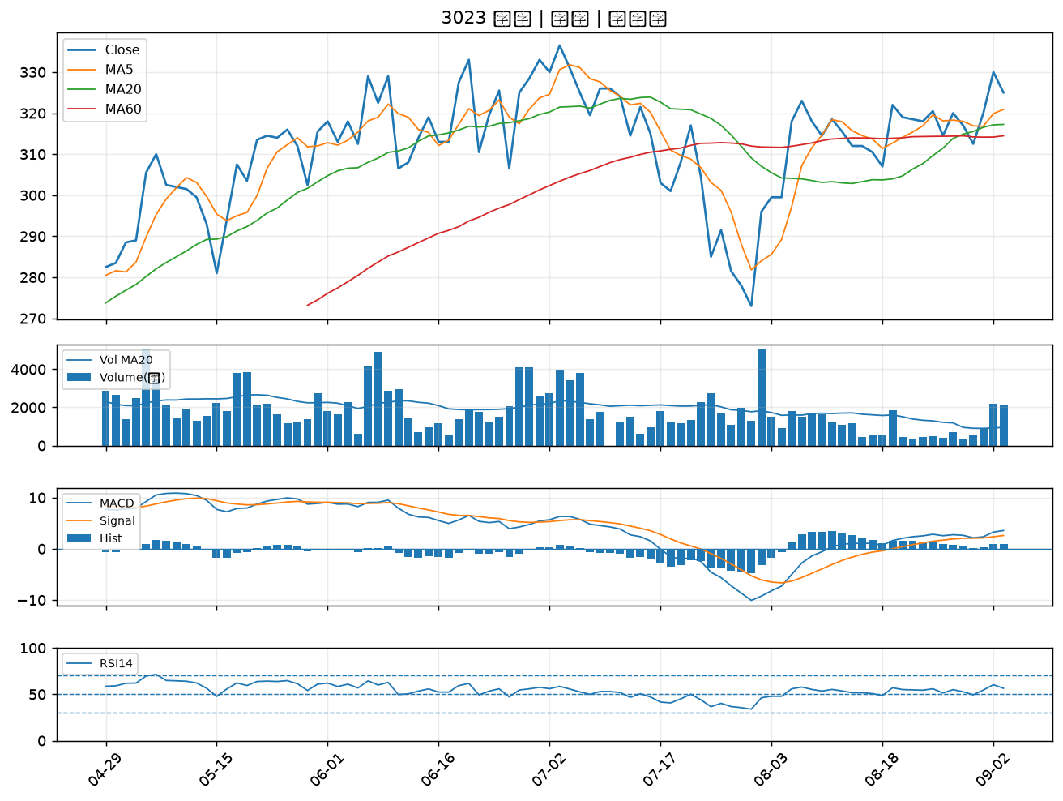

2481 強茂｜B級
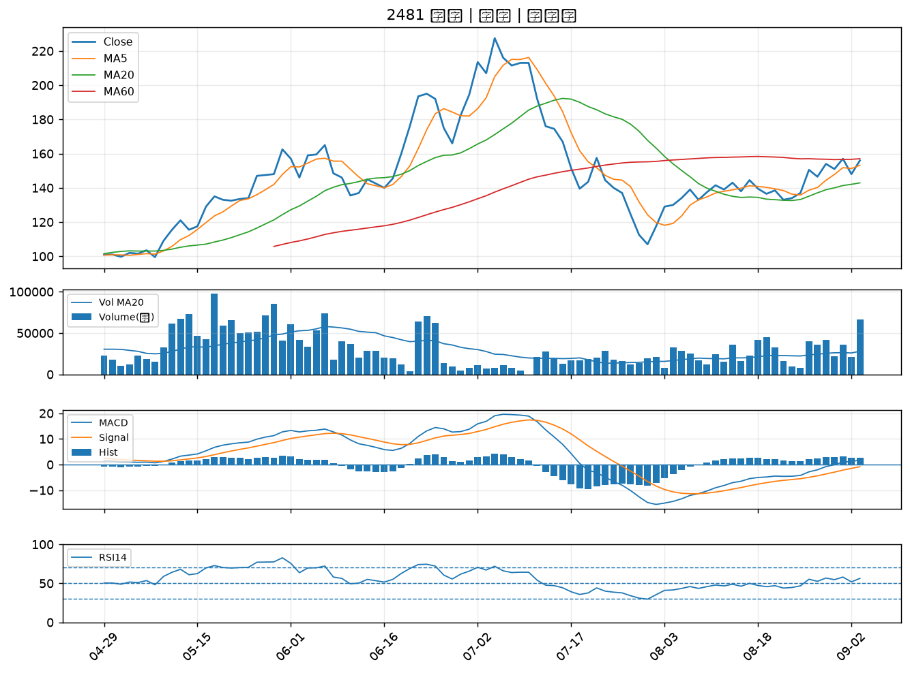

6147 頎邦｜B級

